Resumo Mensal
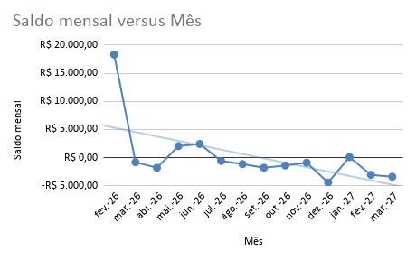
Resumo mensal automático
 |  |  |  |  |  |  | Painel executivo mensal
Mês | Gastos totais | Recebidos totais | Saldo mensal | Qtd. gastos | Qtd. recebimentos | Saldo acumulado | Total de gastos | R$ 209,323.86
Feb-26 | R$ 14,233.42 | R$ 32,560.50 | R$ 18,327.08 | 11 | 6 | R$ 18,327.08 | Total recebido | R$ 212,940.30
Mar-26 | R$ 17,340.15 | R$ 16,526.53 | -R$ 813.62 | 28 | 5 | R$ 17,513.46 | Saldo acumulado até mês atual | R$ 15,718.00
Apr-26 | R$ 18,968.73 | R$ 17,173.27 | -R$ 1,795.46 | 23 | 4 | R$ 15,718.00 | Saldo acumulado final | R$ 3,616.44
May-26 | R$ 14,234.11 | R$ 16,280.00 | R$ 2,045.89 | 12 | 3 | R$ 17,763.89 | Saldo do mês atual | -R$ 1,795.46
Jun-26 | R$ 13,844.18 | R$ 16,280.00 | R$ 2,435.82 | 13 | 3 | R$ 20,199.71 | Média mensal do saldo | R$ 258.32
Jul-26 | R$ 13,264.18 | R$ 12,680.00 | -R$ 584.18 | 12 | 2 | R$ 19,615.53 | Maior gasto mensal | R$ 18,968.73
Aug-26 | R$ 13,824.18 | R$ 12,680.00 | -R$ 1,144.18 | 14 | 2 | R$ 18,471.35 | Maior recebido mensal | R$ 32,560.50
Sep-26 | R$ 14,474.18 | R$ 12,680.00 | -R$ 1,794.18 | 13 | 2 | R$ 16,677.17 | Período coberto | fev./26 a mar./27
Oct-26 | R$ 14,073.98 | R$ 12,680.00 | -R$ 1,393.98 | 15 | 2 | R$ 15,283.19 | Mês atual | abr./26
Nov-26 | R$ 13,574.18 | R$ 12,680.00 | -R$ 894.18 | 13 | 2 | R$ 14,389.01
Dec-26 | R$ 17,094.18 | R$ 12,680.00 | -R$ 4,414.18 | 14 | 2 | R$ 9,974.83
Jan-27 | R$ 12,588.85 | R$ 12,680.00 | R$ 91.15 | 11 | 2 | R$ 10,065.98
Feb-27 | R$ 15,735.95 | R$ 12,680.00 | -R$ 3,055.95 | 15 | 2 | R$ 7,010.03
Mar-27 | R$ 16,073.59 | R$ 12,680.00 | -R$ 3,393.59 | 16 | 2 | R$ 3,616.44

Gastos x Recebidos

